Feuil2
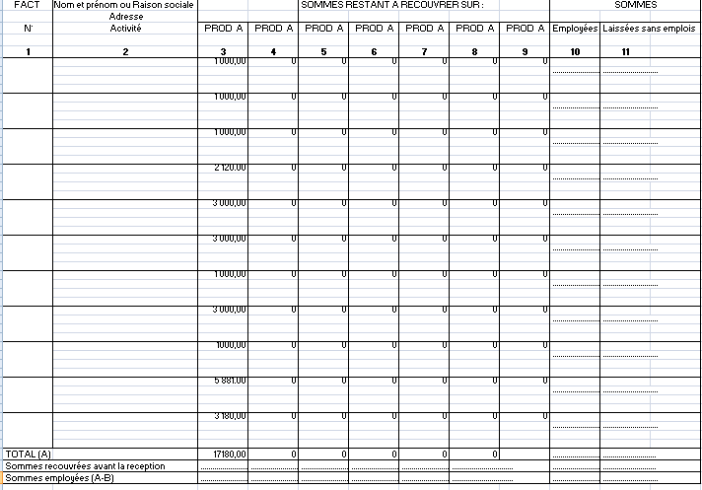
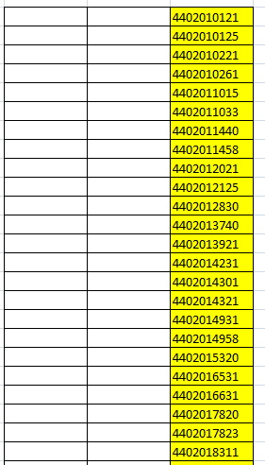

CELLULES FUSIONNEES

FEUIL 1
FEUIL "ART"

